DETALLE INVERSION OFICINA
DETALLE DE LAS CUENTAS DE INVERSION

Materiales de Oficina |  | Equipos de Computacion
CANTIDAD | DETALLE | CANTIDAD | DETALLE
6 | Archivadores | 2 | Computadoras con software incluido
6 | Cajas de 500 Grapas | 1 | Computadoras MAC con sotware incluido
3 | Cajas de Cartuchos BN | 1 | Impresoras Multifuncion
3 | Cajas de Cartuchos a Color
6 | Resmas de 500 Hojas
2 | Cajas de 10 Boligrafos
2 | Cajas de CD RW X 20 | Equipos de Oficina
6 | Separadores x 5 | CANTIDAD | DETALLE
6 | Cajas de 100 Clips | 1 | Split
10 | Resaltadores | 2 | Telefono
5 | Borradores
2 | Cajas de 10 Lapiceros
5 | Correctores Liquidos
3 | Grapadoras | Instalaciones
3 | Perforadoras | CANTIDAD | DETALLE
4 | Tachos de Basura | 1 | Internet Banda Ancha de 512mb
5 | Pen Drive de 8 GB | 1 | Hub

Muebles de Oficina |  | Vehiculos
CANTIDAD | DETALLE | CANTIDAD | DETALLE
8 | Sillas para visitas | 1 | Chevrolet VAN N200
6 | Sillas para empleados
3 | Escritorios
1 | Cafetera
1 | Juego de 6 Tazas
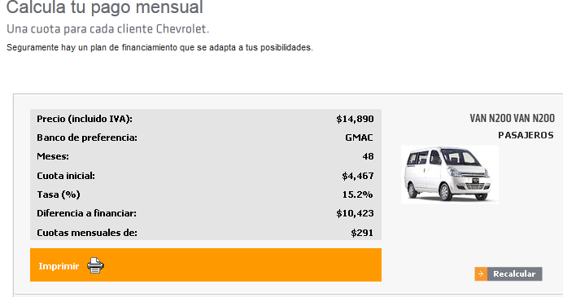
1 | Juego de 12 Vasos
1 | Dispensador de Agua

Constitucion y Legal
1 | Gastos de Constitucion
2 | Gastos de Patente(Impuesto)

MONTOS-INVERSION(OFICINA)
DETALLE DE LAS CUENTAS DE INVERSION

Materiales de Oficina |  |  |  | Equipos de Computación
 |  |  |  |  |  |  |  | Cuentas de Inversion Oficina | Valor
Cantidad | Detalle | P. Unitario | P. Total | Cantidad | Detalle | P. Unitario | P. Total | Materiales de Oficina | $ 281.41
6 | Archivadores | $ 2.39 | $ 14.34 | 2 | Computadoras | $ 499.00 | $ 998.00 | Muebles de Oficina | 474.55
6 | Cajas de 500 Grapas | 0.60 | 3.60 | 1 | Computadoras MAC | 1,400.00 | 1,400.00 | Equipos de Computación | 2,467.00
3 | Cajas de Cartuchos BN | 15.84 | 47.52 | 1 | Impresoras Multifunción Canon | 69.00 | 69.00 | Equipos de Oficina | 520.51
3 | Cajas de Cartuchos a Color | 19.52 | 58.56 | Total |  |  | $ 2,467.00 | Instalaciones | 2,000.00
6 | Resmas de 500 Hojas | 6.00 | 36.00 |  |  |  |  | Vehículos | 14,890.00
2 | Cajas de 10 Bolígrafos | 2.50 | 5.00 | Equipos de Oficina |  |  |  | TOTAL | $ 20,633.47
2 | Cajas de CD RW X 20 | 5.00 | 10.00
6 | Separadores x 5 | 1.50 | 9.00 | Cantidad | Detalle | P. Unitario | P. Total
6 | Cajas de 100 Clips | 0.50 | 3.00 | 1 | Split | $ 430.51 | $ 430.51
10 | Resaltadores | 0.88 | 8.75 | 2 | Teléfono | 45.00 | 90.00
5 | Borradores | 0.20 | 1.00 | Total |  |  | $ 520.51
2 | Cajas de 10 Lapiceros | 2.19 | 4.38
5 | Correctores Líquidos | 0.72 | 3.60 | Instalaciones
3 | Grapadoras | 4.00 | 12.00
3 | Perforadoras | 3.22 | 9.66 | Cantidad | Detalle | P. Unitario | P. Total
4 | Tachos de Basura | 4.00 | 16.00 | 1 | Internet Banda Ancha de 512mb | $ 2,000.00 | $ 2,000.00
5 | Pen Drive de 8 GB | 7.80 | 39.00 | 1 | Hub
Total |  |  | $ 281.41 | Total |  |  | $ 2,000.00

Muebles de Oficina |  |  |  | Vehículos

Cantidad | Detalle | P. Unitario | P. Total | Cantidad | Detalle | P. Unitario | P. Total
8 | Sillas para visitas | $ 5.99 | $ 47.92 | 1 | Chevrolet VAN N200 | $ 14,890.00 | $ 14,890.00
6 | Sillas para empleados | 22.00 | 132.00 | Total |  |  | $ 14,890.00
3 | Escritorios | 98.21 | 294.63
1 | Cafetera | 25.00 | 25.00 | TOTAL MONTO DE INVERSION |  |  | $ 20,633.47
1 | Juego de 6 Tazas | 9.50 | 9.50
1 | Juego de 12 Vasos | 8.50 | 8.50
1 | Dispensador de Agua | 50.00 | 50.00
Total |  |  | $ 474.55

Constitución y Legal
Gastos de Constitución |  | $ 450.00 | $ 450.00

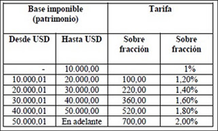

 |  |  |  |  |  |  |  | Patente IEPI
 |  |  |  |  |  |  |  | Detalle |  | $ 424.00
 |  |  |  |  |  |  |  | Presentación de solicitudes para trámite de concesión | $ 136.00
 |  |  |  |  |  |  |  | Título de registro de diseños industriales y de concesión | 136.00
 |  |  |  |  |  |  |  | Búsqueda a nivel nacional contenido | 44.00
 |  |  |  |  |  |  |  | Búsqueda de antecedentes del estado de la técnica | 48.00
 |  |  |  |  |  |  |  | Mantenimiento Anual ($12,00) | 60.00
 |  |  |  |  |  |  |  | Patente Municipal
 |  |  |  |  |  |  |  | Detalle |  | $ 2,117.44
 |  |  |  |  |  |  |  | 1er año | $ -
 |  |  |  |  |  |  |  | 2do año | 529.36
 |  |  |  |  |  |  |  | 3er año | 529.36
 |  |  |  |  |  |  |  | 4to año | 529.36
 |  |  |  |  |  |  |  | 5to año | 529.36
 |  |  |  |  |  |  |  | TOTAL |  | $ 2,541.44

 |  |  |  |  |  |  |  | Patrimonio |  | $ 23,667.68
 |  |  |  |  |  |  |  | Impuesto Fijo | $ 520.00
 |  |  |  |  |  |  |  | Impuesto Sobre Fracción | $ 9.36
 |  |  |  |  |  |  |  | Gasto por Patente |  | $ 529.36

 |  |  |  |  |  |  |  |  |  |  | Patente Municipal

 |  |  |  |  |  |  |  |  |  |  | 1er año | $ -
 |  |  |  |  |  |  |  |  |  |  | 2do año | $ 529.36
 |  |  |  |  |  |  |  |  |  |  | 3er año | $ 529.36
 |  |  |  |  |  |  |  |  |  |  | 4to año | $ 529.36
 |  |  |  |  |  |  |  |  |  |  | 5to año | $ 529.36
 |  |  |  |  |  |  |  |  |  |  | Total | $ 2,117.44

INGRESOS-COSTOS TOTALES cuadro
VARIABLES
INVERSION EN PUBLICIDAD EMPRESAS DEL ECUADOR
Tipo de Empresas | Año
 | 2003 | 2004 | 2005 | 2006 | 2007 | 2,008 | 2,009 | 2,010
Agricultura,Ganadería,Caza y Silvicultura |  |  |  |  |  | $ 6,335,617.66 | $ 3,229,103.31 | $ 4,255,219.83
Minas y Cantera |  |  |  |  |  | $ 1,547,174.98 | $ 652,130.33 | $ 1,513,865.49
Industria |  |  |  |  |  | $ 275,839,351.78 | $ 290,020,018.28 | $ 264,755,889.03
Electricidad y Gas |  |  |  |  |  | $ 4,280,547.24 | $ 2,785,941.10 | $ 1,174,536.23
Agua y Saneamiento |  |  |  |  |  |  |  | $ 1,192,765.16
Construccion |  |  |  |  |  | $ 4,209,813.25 | $ 3,407,568.75 | $ 3,547,448.70
Comercio |  |  |  |  |  | $ 303,850,046.89 | $ 272,893,518.98 | $ 342,604,388.04
Transporte y Almacenamiento |  |  |  |  |  | $ 69,394,898.50 | $ 54,582,579.68 | $ 10,864,079.06
Alojamiento y Comida |  |  |  |  |  | $ 12,633,927.23 | $ 13,275,198.81 | $ 7,916,299.15
Informacion y Comunicación |  |  |  |  |  | $ - | $ - | $ 51,459,565.13
Financiera y Seguros |  |  |  |  |  | $ 2,575,751.89 | $ 2,428,050.29 | $ 837,006.15
Actividades Inmoviliarias |  |  |  |  |  | $ 48,783,968.99 | $ 71,969,472.94 | $ 12,878,132.49
Actividades Profesionales |  |  |  |  |  | $ - | $ - | $ 38,637,897.59
Seminarios Administrativos |  |  |  |  |  | $ 10,583.57 | $ 11,920.71 | $ 13,309,591.15
Enseñansa |  |  |  |  |  | $ 1,757,953.32 | $ 1,670,091.23 | $ 2,712,993.37
Salud y Asistencia Social |  |  |  |  |  | $ 5,780,069.66 | $ 5,454,992.96 | $ 4,974,558.16
Artes y Recreacion |  |  |  |  |  | $ 822.60 | $ - | $ 3,822,773.20
Otros Servicios |  |  |  |  |  | $ 13,566,498.71 | $ 11,757,907.27 | $ 1,453,129.88
Org. Extraterritorial |  |  |  |  |  | $ - | $ - | $ -
TOTAL | $ 429,560,155.00 | $ 499,816,810.00 | $ 614,253,916.00 | $ 686,114,154.89 | $ 779,206,777.10 | $ 750,567,026.27 | $ 734,138,494.64 | $ 767,910,137.81

INGRESO |  |  |  |  |  |  |  |  |  |  |  | COSTOS
Año | Inversion de publicidad en millones de dolares | Inversion en publicidad | Publicidad BTL en Ecuador (4%) | % Empresas ubicadas en Guayas(47,01%) | Empresas con Trayectoria Guayaquil(8,78%) | Probabilidad de Aceptacion de Empresas (80%) | Probabilidad de uso del Servicio(50%) | Variacion % | Precio | Cant en paquetes Anuales | Cant en hojas | Costo Publicidad | Costo Impresión | Costo Total Anual Publicidad | Costo Total Anual Impresión
2003 | $ 429.56 | $ 429,560,155.00 | $ 17,182,406.20 | $ 8,077,449.15 | $ 709,200.04 | $ 567,360.03 | $ 283,680.01 |  |  |  |  |  |  | $ - | $ - |  | Ingreso anual | Paquetes Vendidos
2004 | $ 499.82 | $ 499,816,810.00 | $ 19,992,672.40 | $ 9,398,555.30 | $ 825,193.15 | $ 660,154.52 | $ 330,077.26 |  |  |  |  |  |  | $ - | $ - |  | $ 640,954.41 | 4,578 |  | 8.3333333333
2005 | $ 614.25 | $ 614,253,916.00 | $ 24,570,156.64 | $ 11,550,430.64 | $ 1,014,127.81 | $ 811,302.25 | $ 405,651.12 |  |  |  |  |  |  | $ - | $ -
2006 | $ 686.11 | $ 686,114,154.89 | $ 27,444,566.20 | $ 12,901,690.57 | $ 1,132,768.43 | $ 906,214.75 | $ 453,107.37 |  |  |  |  |  |  | $ - | $ - |  | Mes | Enero | Febrero | Marzo | Abril | Mayo | Junio | Julio | Agosto | Septiembre | Octubre | Noviembre | Diciembre | TOTAL
2007 | $ 779.21 | $ 779,206,777.10 | $ 31,168,271.08 | $ 14,652,204.24 | $ 1,286,463.53 | $ 1,029,170.83 | $ 514,585.41 |  |  |  |  |  |  | $ - | $ - |  | % Cuota de Ventas Mensual | 5% | 13% | 4% | 4% | 8% | 8% | 8% | 6% | 4% | 8% | 11% | 20% | 100.00%
2008 | $ 750.57 | $ 750,567,026.27 | $ 30,022,681.05 | $ 14,113,662.36 | $ 1,239,179.56 | $ 991,343.64 | $ 495,671.82 |  |  |  |  |  |  | $ - | $ - |  | Cuota de Ventas Mensual | 229 | 595 | 183 | 183 | 381 | 381 | 381 | 275 | 183 | 381 | 489 | 916 | 4,578
2009 | $ 734.14 | $ 734,138,494.64 | $ 29,365,539.79 | $ 13,804,740.25 | $ 1,212,056.19 | $ 969,644.96 | $ 484,822.48 |  |  |  |  |  |  | $ - | $ -
2010 | $ 767.91 | $ 767,910,137.81 | $ 30,716,405.51 | $ 14,439,782.23 | $ 1,267,812.88 | $ 1,014,250.30 | $ 507,125.15 |  |  |  |  |  |  | $ - | $ - |  | Ingresos | $ 32,047.72 | $ 83,324.07 | $ 25,638.18 | $ 25,638.18 | $ 53,391.50 | $ 53,391.50 | $ 53,391.50 | $ 38,457.26 | $ 25,638.18 | $ 53,391.50 | $ 68,453.93 | $ 128,190.88 | $ 640,954.41
2011 | $ 874.32 | $ 874,320,000.00 | $ 34,972,800.00 | $ 16,440,713.28 | $ 1,443,494.63 | $ 1,154,795.70 | $ 577,397.85 |  |  |  |  |  |  | $ - | $ -
2012 | $ 922.44 | $ 922,440,000.00 | $ 36,897,600.00 | $ 17,345,561.76 | $ 1,522,940.32 | $ 1,218,352.26 | $ 609,176.13 | 5.50% | $ 140.00 | 4,351 | 4,351,258 | $ 0.096 | $ 0.02 | $ 417,720.77 | $ 87,025.16 | 363 | Egresos | $ 33,290.91 | $ 75,777.03 | $ 27,980.14 | $ 27,980.14 | $ 50,975.76 | $ 50,975.76 | $ 50,975.76 | $ 38,601.67 | $ 27,980.14 | $ 50,975.76 | $ 63,456.05 | $ 112,952.38 | $ 611,921.50
2013 | $ 970.56 | $ 970,560,000.00 | $ 38,822,400.00 | $ 18,250,410.24 | $ 1,602,386.02 | $ 1,281,908.82 | $ 640,954.41 | 5.22% | $ 140.00 | 4,578 | 4,578,246 | $ 0.096 | $ 0.02 | $ 439,511.59 | $ 91,564.92 | 382 | Costos de Publicidad | $ 21,975.58 | $ 57,136.51 | $ 17,580.46 | $ 17,580.46 | $ 36,611.32 | $ 36,611.32 | $ 36,611.32 | $ 26,370.70 | $ 17,580.46 | $ 36,611.32 | $ 46,939.84 | $ 87,902.32 | $ 439,511.59
2014 | $ 1,018.68 | $ 1,018,680,000.00 | $ 40,747,200.00 | $ 19,155,258.72 | $ 1,681,831.72 | $ 1,345,465.37 | $ 672,732.69 | 4.96% | $ 140.00 | 4,805 | 4,805,233 | $ 0.096 | $ 0.02 | $ 461,302.41 | $ 96,104.67 | 400 | Costos de Impresión | $ 4,578.25 | $ 11,903.44 | $ 3,662.60 | $ 3,662.60 | $ 7,627.36 | $ 7,627.36 | $ 7,627.36 | $ 5,493.89 | $ 3,662.60 | $ 7,627.36 | $ 9,779.13 | $ 18,312.98 | $ 91,564.92
2015 | $ 1,066.80 | $ 1,066,800,000.00 | $ 42,672,000.00 | $ 20,060,107.20 | $ 1,761,277.41 | $ 1,409,021.93 | $ 704,510.96 | 4.72% | $ 140.00 | 5,032 | 5,032,221 | $ 0.096 | $ 0.02 | $ 483,093.23 | $ 100,644.42 | 419 | Alquiler (Oficina Administrativa/Publicentro) | $ 1,226.00 | $ 1,226.00 | $ 1,226.00 | $ 1,226.00 | $ 1,226.00 | $ 1,226.00 | $ 1,226.00 | $ 1,226.00 | $ 1,226.00 | $ 1,226.00 | $ 1,226.00 | $ 1,226.00 | $ 14,712.00
2016 | $ 1,114.92 | $ 1,114,920,000.00 | $ 44,596,800.00 | $ 20,964,955.68 | $ 1,840,723.11 | $ 1,472,578.49 | $ 736,289.24 | 4.51% | $ 140.00 | 5,259 | 5,259,209 | $ 0.096 | $ 0.02 | $ 504,884.05 | $ 105,184.18 | 438 | Gastos Generales | $ 366.57 | $ 366.57 | $ 366.57 | $ 366.57 | $ 366.57 | $ 366.57 | $ 366.57 | $ 366.57 | $ 366.57 | $ 366.57 | $ 366.57 | $ 366.57 | $ 4,398.83
2017 | $ 1,163.04 | $ 1,163,040,000.00 | $ 46,521,600.00 | $ 21,869,804.16 | $ 1,920,168.81 | $ 1,536,135.04 | $ 768,067.52 | 4.32% | $ 140.00 | 5,486 | 5,486,197 | $ 0.096 | $ 0.02 | $ 526,674.87 | $ 109,723.93 | 457 | Sueldos y Beneficios Sociales (Administracion/Operativos) | $ 4,276.88 | $ 4,276.88 | $ 4,276.88 | $ 4,276.88 | $ 4,276.88 | $ 4,276.88 | $ 4,276.88 | $ 4,276.88 | $ 4,276.88 | $ 4,276.88 | $ 4,276.88 | $ 4,276.88 | $ 51,322.54
 |  |  |  |  |  |  | Promedio | 4.871% |  |  |  |  |  |  |  |  | Mantenimiento de Equipos (Publicentros) | $ 200.00 | $ 200.00 | $ 200.00 | $ 200.00 | $ 200.00 | $ 200.00 | $ 200.00 | $ 200.00 | $ 200.00 | $ 200.00 | $ 200.00 | $ 200.00 | $ 2,400.00
Gasto Publicidad Empresas Ecuador
2003 | 429.560155
2004 | 499.81681
2005 | 614.253916
2006 | 686.11415489
2007 | 779.2067771
2008 | 750.56702627
2009 | 734.13849464
2010 | 767.91013781
 |  |  |  |  |  |  |  |  |  |  |  |  |  |  |  |  | Mantenimiento Vehículo | $ 50.00 | $ 50.00 | $ 50.00 | $ 50.00 | $ 50.00 | $ 50.00 | $ 50.00 | $ 50.00 | $ 50.00 | $ 50.00 | $ 50.00 | $ 50.00 | $ 600.00
 |  |  |  |  |  |  |  |  |  |  |  |  |  |  |  |  | Seguro Vehículo | $ 79.76 | $ 79.76 | $ 79.76 | $ 79.76 | $ 79.76 | $ 79.76 | $ 79.76 | $ 79.76 | $ 79.76 | $ 79.76 | $ 79.76 | $ 79.76 | $ 957.13
 |  |  |  |  |  |  |  |  |  |  |  |  |  | $ 531,076.51 |  |  | Depreciación de Activos Tangibles | $ 453.57 | $ 453.57 | $ 453.57 | $ 453.57 | $ 453.57 | $ 453.57 | $ 453.57 | $ 453.57 | $ 453.57 | $ 453.57 | $ 453.57 | $ 453.57 | $ 5,442.83
 |  |  |  |  |  |  |  |  |  |  |  |  |  |  |  |  | Gastos de Publicidad | $ 32.73 | $ 32.73 | $ 32.73 | $ 32.73 | $ 32.73 | $ 32.73 | $ 32.73 | $ 32.73 | $ 32.73 | $ 32.73 | $ 32.73 | $ 32.73 | $ 392.72
 |  |  |  |  |  |  |  |  |  |  |  |  |  |  |  |  | Materiales de Oficina | $ 51.58 | $ 51.58 | $ 51.58 | $ 51.58 | $ 51.58 | $ 51.58 | $ 51.58 | $ 51.58 | $ 51.58 | $ 51.58 | $ 51.58 | $ 51.58 | $ 618.94
 |  |  |  |  |  |  |  |  |  |  |  |  |  |  |  |  | Saldos | $ (1,243.19) | $ 7,547.04 | $ (2,341.97) | $ (2,341.97) | $ 2,415.75 | $ 2,415.75 | $ 2,415.75 | $ (144.41) | $ (2,341.97) | $ 2,415.75 | $ 4,997.88 | $ 15,238.50 | $ 29,032.91
 |  |  |  |  |  |  |  |  |  |  |  |  |  |  |  |  | Saldo Acumulado | $ (1,243.19) | $ 6,303.86 | $ 3,961.89 | $ 1,619.92 | $ 4,035.67 | $ 6,451.42 | $ 8,867.16 | $ 8,722.75 | $ 6,380.79 | $ 8,796.53 | $ 13,794.41 | $ 29,032.91 | $ 58,065.82

 |  |  |  |  |  |  |  |  |  |  |  |  |  |  |  |  |  | $ (1,243.19)

PROVINCIA / ACTIVIDAD ECONÓMICA | TOTAL
 | # | %
COSTA | 24,280 | 54.69%
EL ORO | 1,193 | 2.69%
ESMERALDAS | 174 | 0.39% | Empresas Seguras
GUAYAS | 20,870 | 47.01% | 8.78%
LOS RIOS | 314 | 0.71%
MANABI | 1,486 | 3.35%
SANTA ELENA | 243 | 0.55%
SIERRA | 19,469 | 43.85%
AZUAY | 1,921 | 4.33%
BOLIVAR | 27 | 0.06%
CAÑAR | 152 | 0.34%
CARCHI | 90 | 0.20%
COTOPAXI | 298 | 0.67%
CHIMBORAZO | 226 | 0.51%
IMBABURA | 363 | 0.82%
LOJA | 482 | 1.09%
PICHINCHA | 14,830 | 33.40%
TUNGURAHUA | 687 | 1.55%
SANTO DOMINGO DE LOS TSACHILAS | 393 | 0.89%
ORIENTE | 513 | 1.16%
MORONA SANTIAGO | 57 | 0.13%
NAPO | 38 | 0.09%
PASTAZA | 61 | 0.14%
ZAMORA CHINCHIPE | 93 | 0.21%
SUCUMBIOS | 166 | 0.37%
ORELLANA | 98 | 0.22%
INSULAR O GALAPAGOS | 134 | 0.30%
GALAPAGOS | 134 | 0.30%
TOTAL PAÍS | 44,396 | 100.00%

 | Gasto en Publicidad 100% |  | 4% Publicidad BTL |  | 8,78% Empresas de Trayectoria Gquil.

 |  | 4 % Publicidad BTL | Resto del Pais | 47,01% Guayas | 80% aceptaria el servicio
 |  |  |  |  | 50% SI usen el servicio | 50% NO usen el servicio

 |  |  |  |  |  |  |  | 292
 |  |  |  |  |  |  |  | 24.333333333
 |  |  |  |  |  |  |  | 12.166666667
 |  |  |  |  |  |  |  | 32.558
 |  |  |  |  |  |  |  | 2.92
 |  |  |  | 8,78% Empresas de Trayectoria en Guayaquil | 20% No aceptarian el servicio |  |  | 24.333333333
 |  |  |  |  |  |  |  | 24.333333333
 |  |  |  |  |  |  |  | 412.64466667

 |  |  |  |  |  | Crecimiento Anual |  |  |  |  | Costos Totales
 |  |  |  |  |  | Años | Ingreso Anual | Variación % |  |  | Años | Costo Publicidad | Costo Impresión | Costo Total Anual Publicidad | Costo Total Anual Impresión
 |  |  |  |  |  | 2012 | $ 609,176.13 | 5.504% |  |  | 2012 | $ 0.10 | $ 0.02 | $ 417,720.77 | $ 87,025.16
 |  |  |  |  |  | 2013 | $ 640,954.41 | 5.217% |  |  | 2013 | $ 0.10 | $ 0.02 | $ 439,511.59 | $ 91,564.92
 |  |  |  |  |  | 2014 | $ 672,732.69 | 4.958% |  |  | 2014 | $ 0.10 | $ 0.02 | $ 461,302.41 | $ 96,104.67
 |  |  |  |  |  | 2015 | $ 704,510.96 | 4.724% |  |  | 2015 | $ 0.10 | $ 0.02 | $ 483,093.23 | $ 100,644.42
 |  |  |  |  |  | 2016 | $ 736,289.24 | 4.511% |  |  | 2016 | $ 0.10 | $ 0.02 | $ 504,884.05 | $ 105,184.18
 |  |  |  |  |  | 2017 | $ 768,067.52 | 4.316% |  |  | 2017 | $ 0.10 | $ 0.02 | $ 526,674.87 | $ 109,723.93
 |  |  |  |  |  |  | Promedio | 4.871%

Tasas de dESCUENTO
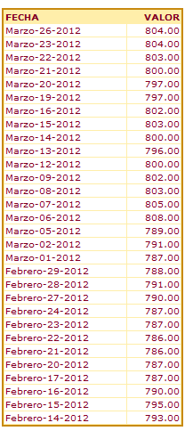
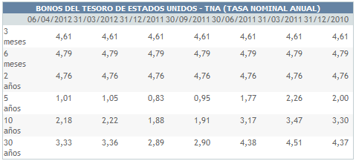

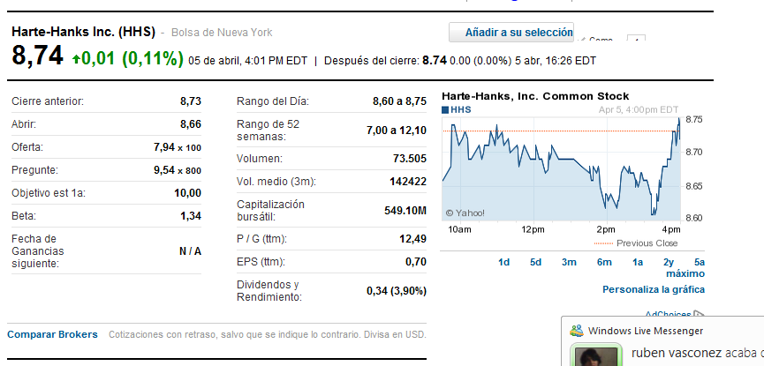

%Patrimonio | (D/A) | 50%
% Deuda | (P/A) | 50%
Tasa de Impuesto Renta | T | 22%
Tasa del Préstamo | Kd | 11.83% |  | %Patrimonio | (D/A) | 50%
Bonos del Tesoro Americano 5 años | Rf | 1.01% |  | % Deuda | (P/A) | 50%
Retorno mercado de USA de empresas parecidas | E(Rm) | 8.60% |  | Tasa de Impuesto Renta | T | 22%
Promedio Beta de empresas relacionadas | Bi | 0.835 |  | Tasa del Préstamo | Kd | 11.83%
Riesgo País Ecuador | Riesgo País | 8.04% |  | Bonos del Tesoro Americano 5 años | Rf | 1.01%
CAMP-TMAR-Rentabilidad Eperada | Ke | 15.39% | Ke= (Rf+(E(Rm)-Rf)Bi)+ Riesgo País | Retorno mercado de USA de empresas parecidas | Rm | 8.60%
(kd*(1-T)*(D/A))+(Ke(P/A)) | Ko | 12.31% |  | Promedio Beta de empresas relacionadas | Bi | 0.835
 |  |  |  | Riesgo País Ecuador | Riesgo País | 8.04%
 |  |  |  | CAMP-TMAR-Rentabilidad Eperada | Ke | 15.39%
Retorno del Mercado E(Rm) | Valor |  |  | (kd*(1-T)*(D/A))+(Ke(P/A)) | Ko | 12.31%
Agencias de Publicidad | 11.50%
Servicios de Marketing | 5.70%

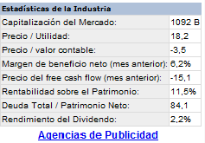
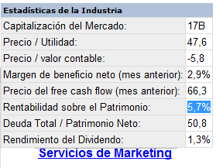
 |  |  |  | Ko=WACC=CPPC |  |  | Ke=Tmar=CAPM

 |  |  |  | %Patrimonio | (D/A) | 50% | Bonos del Tesoro Americano 5 años | Rf | 1.01%
 |  |  |  | % Deuda | (P/A) | 50% | Retorno mercado de USA de empresas relacionadas | E(Rm) | 8.60%
 |  |  |  | Tasa de Impuesto Renta | T | 22% | Promedio Beta de empresas relacionadas | Bi | 0.835
 |  |  |  | Tasa del Préstamo | Kd | 11.83% | Riesgo País Ecuador | Riesgo País | 8.04%
 |  |  |  | CAMP-TMAR-Rentabilidad Eperada | Ke | 15.39% | CAPM=TMAR=Ke= (Rf+(E(Rm)-Rf)Bi)+ Riesgo País | Ke | 15.39%
 |  |  |  | Ko=(Kd*(1-T)*(D/A))+(Ke(P/A)) | Ko | 12.31%

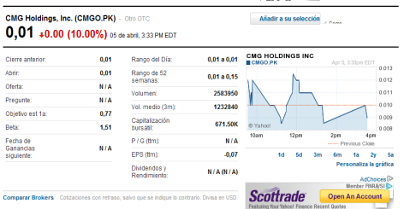
Empresas de Publicidad y Marketing (USA) | Nombre Bursátil | Beta |  | 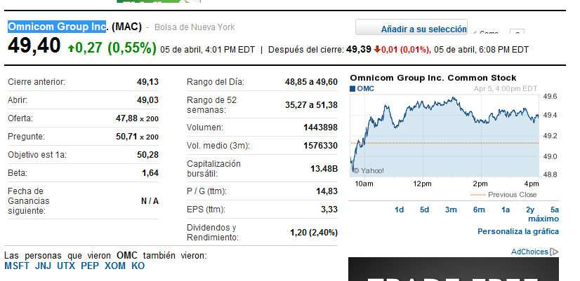
Marchex, Inc | (MCHX) | 1.45
QuinStreet, Inc | QNST | 1.85
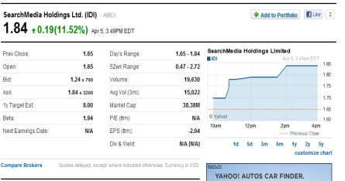
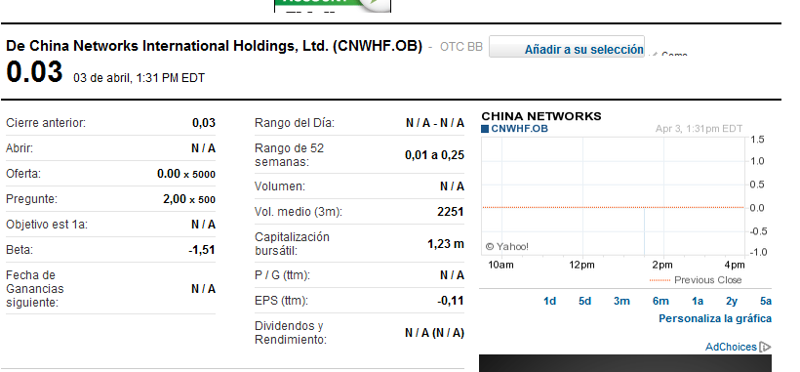
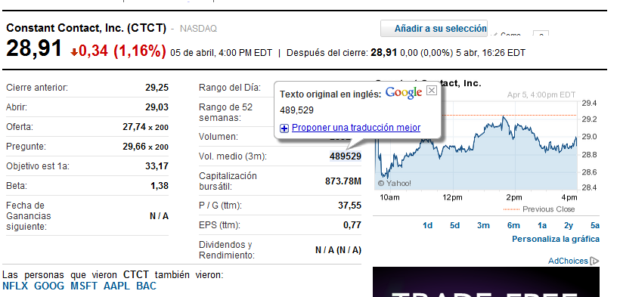
ADN Brands, Inc | DNAX.OB | -3.64
Omnicom Group, Inc | MAC | 1.64
SearchMedia Holdings Ltd. | IDI | 1.94
CMG Holdings, Inc | CMGO.PK | 1.51
China Networks Inter Holdings, Ltd | CNWHF.OB | -1.51
Constant Contact, Inc | CTCT | 1.38
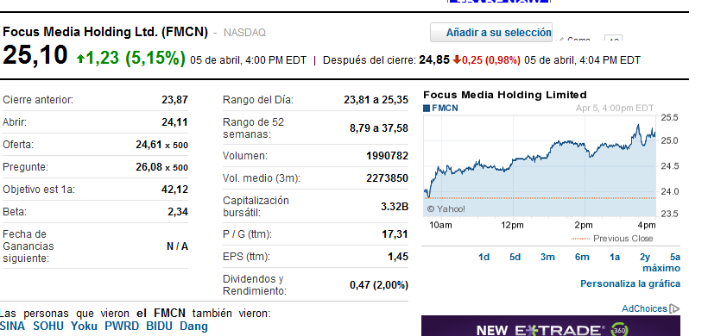
Focus Media Holding, Ltd | FMCN | 2.34
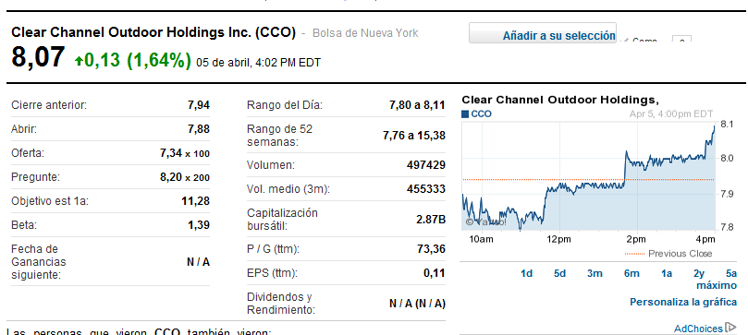
Clear Chanel OutDoor Holdings, Inc | CCO | 1.39
Promedio Beta del Mercado |  | 0.835

IC
VARIABLES
INVERSION EN PUBLICIDAD EMPRESAS DEL ECUADOR-SUPERINTENDENCIA DE COMPAÑIAS
Tipo de Empresas | Año
Gasto Publicidad Empresas Ecuador
2003 | 429.560155
2004 | 499.81681
2005 | 614.253916
2006 | 686.11415489
2007 | 779.2067771
2008 | 750.56702627
2009 | 734.13849464
2010 | 767.91013781
 | 2003 | 2004 | 2005 | 2006 | 2007 | 2,008 | 2,009 | 2,010
Agricultura,Ganadería,Caza y Silvicultura |  |  |  |  |  | $ 6,335,617.66 | $ 3,229,103.31 | $ 4,255,219.83
Minas y Cantera |  |  |  |  |  | 1,547,174.98 | 652,130.33 | 1,513,865.49
Industria |  |  |  |  |  | 275,839,351.78 | 290,020,018.28 | 264,755,889.03
Electricidad y Gas |  |  |  |  |  | 4,280,547.24 | 2,785,941.10 | 1,174,536.23
Agua y Saneamiento |  |  |  |  |  |  |  | 1,192,765.16
Construccion |  |  |  |  |  | 4,209,813.25 | 3,407,568.75 | 3,547,448.70
Comercio |  |  |  |  |  | 303,850,046.89 | 272,893,518.98 | 342,604,388.04
Transporte y Almacenamiento |  |  |  |  |  | 69,394,898.50 | 54,582,579.68 | 10,864,079.06
Alojamiento y Comida |  |  |  |  |  | 12,633,927.23 | 13,275,198.81 | 7,916,299.15
Informacion y Comunicación |  |  |  |  |  | - | - | 51,459,565.13
Financiera y Seguros |  |  |  |  |  | 2,575,751.89 | 2,428,050.29 | 837,006.15
Actividades Inmoviliarias |  |  |  |  |  | 48,783,968.99 | 71,969,472.94 | 12,878,132.49
Actividades Profesionales |  |  |  |  |  | - | - | 38,637,897.59
Seminarios Administrativos |  |  |  |  |  | 10,583.57 | 11,920.71 | 13,309,591.15
Enseñansa |  |  |  |  |  | 1,757,953.32 | 1,670,091.23 | 2,712,993.37
Salud y Asistencia Social |  |  |  |  |  | 5,780,069.66 | 5,454,992.96 | 4,974,558.16
Artes y Recreacion |  |  |  |  |  | 822.60 | - | 3,822,773.20
Otros Servicios |  |  |  |  |  | 13,566,498.71 | 11,757,907.27 | 1,453,129.88
Org. Extraterritorial |  |  |  |  |  | - | - | -
TOTAL | $ 429,560,155.00 | $ 499,816,810.00 | $ 614,253,916.00 | $ 686,114,154.89 | $ 779,206,777.10 | $ 750,567,026.27 | $ 734,138,494.64 | $ 767,910,137.81

Ingresos Históricos Reales
Años | Inversión de publicidad en millones de dolares | Inversión en publicidad | Publicidad BTL en Ecuador (4%) | % Empresas ubicadas en Guayas(47,01%) | Empresas con Trayectoria Guayaquil(8,78%) | Probabilidad de Aceptación de Empresas (80%) | Probabilidad que usen el Servicio(50%) | Variación Porcentual | Precio | Cantidad en paquetes Anuales | Cantidad en hojas | Costo Publicidad | Costo Impresión | Costo Total Anual Publicidad | Costo Total Anual Impresión
2013 | 970.56 | 970,560,000.00 | 38,822,400.00 | 18,250,410.24 | 1,602,386.02 | 1,281,908.82 | 640,954.41 | 5.22% | 140.00 | 4,578 | 4,578,246 | 0.0999 | 0.0175 | 457,366.75 | 80,119.30 | 382 | Costos de Publicidad | 36,589.34 | 45,736.68 | 18,294.67 | 18,294.67 | 38,098.65 | 38,098.65 | 38,098.65 | 32,015.67 | 27,442.01 | 38,098.65 | 48,846.77 | 77,752.35 | 457,366.75 | Saldo Acumulado | $ 467.77 | $ 3,047.25 | $ (708.40) | $ (4,464.06) | $ (3,647.86) | $ (2,831.65) | $ (2,015.45) | $ (2,603.54) | $ (4,247.48) | $ (3,431.28) | $ (133.82) | $ 9,836.64 | 20,123.29
2014 | 1,018.68 | 1,018,680,000.00 | 40,747,200.00 | 19,155,258.72 | 1,681,831.72 | 1,345,465.37 | 672,732.69 | 4.96% | 140.00 | 4,805 | 4,805,233 | 0.0999 | 0.0175 | 480,042.82 | 84,091.59 | 400 | Costos de Impresión | 6,409.54 | 8,011.93 | 3,204.77 | 3,204.77 | 6,673.94 | 6,673.94 | 6,673.94 | 5,608.35 | 4,807.16 | 6,673.94 | 8,556.74 | 13,620.28 | 80,119.30
2015 | 1,066.80 | 1,066,800,000.00 | 42,672,000.00 | 20,060,107.20 | 1,761,277.41 | 1,409,021.93 | 704,510.96 | 4.72% | 140.00 | 5,032 | 5,032,221 | 0.0999 | 0.0175 | 502,718.90 | 88,063.87 | 419 | Costos de Fotocopias Adicionales | 112.91 | 141.14 | 56.46 | 56.46 | 117.57 | 117.57 | 117.57 | 98.80 | 84.69 | 117.57 | 150.74 | 239.94 | 1,411.43
2016 | 1,114.92 | 1,114,920,000.00 | 44,596,800.00 | 20,964,955.68 | 1,840,723.11 | 1,472,578.49 | 736,289.24 | 4.51% | 140.00 | 5,259 | 5,259,209 | 0.0999 | 0.0175 | 525,394.97 | 92,036.16 | 438 | Alquiler (Oficina Administrativa/Publicentro) | 1,226.00 | 1,226.00 | 1,226.00 | 1,226.00 | 1,226.00 | 1,226.00 | 1,226.00 | 1,226.00 | 1,226.00 | 1,226.00 | 1,226.00 | 1,226.00 | 14,712.00
2017 | 1,163.04 | 1,163,040,000.00 | 46,521,600.00 | 21,869,804.16 | 1,920,168.81 | 1,536,135.04 | 768,067.52 | 4.32% | 140.00 | 5,486 | 5,486,197 | 0.0999 | 0.0175 | 548,071.04 | 96,008.44 | 457 | Gastos Generales | 366.57 | 366.57 | 366.57 | 366.57 | 366.57 | 366.57 | 366.57 | 366.57 | 366.57 | 366.57 | 366.57 | 366.57 | 4,398.83
 |  |  |  |  |  |  |  | 4.871% |  |  |  |  |  |  |  |  | Sueldos y Beneficios Sociales (Administracion/Operativos) | 4,939.17 | 4,939.17 | 4,939.17 | 4,939.17 | 4,939.17 | 4,939.17 | 4,939.17 | 4,939.17 | 4,939.17 | 4,939.17 | 4,939.17 | 4,939.17 | 59,270.02
 |  |  |  |  |  |  |  |  |  |  |  |  |  |  |  |  | Mantenimiento de Equipos (Publicentros) | 600.00 | 600.00 | 600.00 | 600.00 | 600.00 | 600.00 | 600.00 | 600.00 | 600.00 | 600.00 | 600.00 | 600.00 | 7,200.00
 |  |  |  |  |  |  |  |  |  |  |  |  |  |  |  |  | Mantenimiento Vehículo | 100.00 | 100.00 | 100.00 | 100.00 | 100.00 | 100.00 | 100.00 | 100.00 | 100.00 | 100.00 | 100.00 | 100.00 | 1,200.00
 |  |  |  |  |  |  |  |  |  |  |  |  |  |  |  |  | Seguro Vehículo | 79.76 | 79.76 | 79.76 | 79.76 | 79.76 | 79.76 | 79.76 | 79.76 | 79.76 | 79.76 | 79.76 | 79.76 | 957.13
 |  |  |  |  |  |  |  |  |  |  |  |  |  |  |  |  | Depreciación de Activos Tangibles | 504.10 | 504.10 | 504.10 | 504.10 | 504.10 | 504.10 | 504.10 | 504.10 | 504.10 | 504.10 | 504.10 | 504.10 | 6,049.23
Van Inversionista |  | $ 8,063.14 | 26% |  |  |  |  |  |  |  |  |  |  |  |  |  | Gastos de Publicidad | 74.39 | 74.39 | 74.39 | 74.39 | 74.39 | 74.39 | 74.39 | 74.39 | 74.39 | 74.39 | 74.39 | 74.39 | 892.72
 |  |  |  |  | Otros Ingresos |  |  |  |  | Costo Fotocopia adicional |  |  |  |  |  |  | Materiales de Oficina | 51.58 | 51.58 | 51.58 | 51.58 | 51.58 | 51.58 | 51.58 | 51.58 | 51.58 | 51.58 | 51.58 | 51.58 | 618.94
Van Sin Deuda |  | $ 8,461.63 | 18% |  | Años | Precio por Fotocopia | Demanda Min. Estudiantil 20-30 hojas | Prob Asistencia (50%) | Otros Ingresos | Costo Fotocopia Adicional | Costo Total |  |  |  |  |  | Gasto de Constitucion | 37.50 | 37.50 | 37.50 | 37.50 | 37.50 | 37.50 | 37.50 | 37.50 | 37.50 | 37.50 | 37.50 | 37.50 | 450.00
 |  |  |  |  | 2012 | $ 0.03 | 230,536 | 115,268 | $ 3,458.04 | $ 0.012 | $ 1,383.22 |  |  |  |  |  | Saldos | 467.77 | 2,579.48 | (3,755.65) | (3,755.65) | 816.20 | 816.20 | 816.20 | (588.09) | (1,643.94) | 816.20 | 3,297.46 | 9,970.46 | 10,286.64
 |  |  |  |  | 2013 | 0.03 | 235,239 | 117,619 | 3,528.58 | 0.012 | 1,411.43 |  |  |  |  |  | Saldo Acumulado | 467.77 | 3,047.25 | (708.40) | (4,464.06) | (3,647.86) | (2,831.65) | (2,015.45) | (2,603.54) | (4,247.48) | (3,431.28) | (133.82) | 9,836.64 | 20,123.29
 |  |  |  |  | 2014 | 0.03 | 240,038 | 120,019 | 3,600.57 | 0.012 | 1,440.23 |  |  |  |  |  |  | (4,464.06)
 |  |  |  |  | 2015 | 0.03 | 244,934 | 122,467 | 3,674.02 | 0.012 | 1,469.61
 |  |  |  |  | 2016 | 0.03 | 249,931 | 124,966 | 3,748.97 | 0.012 | 1,499.59
 |  |  |  |  | 2017 | 0.03 | 255,030 | 127,515 | 3,825.45 | 0.012 | 1,530.18
 |  |  |  |  |  | Tasa de Crecimiento | 2.04%

 |  |  |  |  | Crecimiento Anual
 |  |  |  |  | Años | Ingreso Anual | Variación %
 |  |  |  |  | 2012 | $ 609,176.13 | 5.50%
EMPRESAS REGISTRADAS EN ECUADOR |  |  |  |  | 2013 | 640,954.41 | 5.22%
PROVINCIA / ACTIVIDAD ECONÓMICA | TOTAL |  |  |  | 2014 | 672,732.69 | 4.96%
 | # | % |  |  | 2015 | 704,510.96 | 4.72%
COSTA | 24,280 | 54.69% |  |  | 2016 | 736,289.24 | 4.51%
EL ORO | 1,193 | 2.69% |  |  | 2017 | 768,067.52 | 4.32%
ESMERALDAS | 174 | 0.39% |  |  |  | Promedio | 4.871%
GUAYAS | 20,870 | 47.01% | 8.78%
LOS RIOS | 314 | 0.71%
MANABI | 1,486 | 3.35%
SANTA ELENA | 243 | 0.55%
SIERRA | 19,469 | 43.85%
AZUAY | 1,921 | 4.33%
BOLIVAR | 27 | 0.06%
CAÑAR | 152 | 0.34%
CARCHI | 90 | 0.20%
COTOPAXI | 298 | 0.67%
CHIMBORAZO | 226 | 0.51%
IMBABURA | 363 | 0.82%
LOJA | 482 | 1.09%
PICHINCHA | 14,830 | 33.40%
TUNGURAHUA | 687 | 1.55%
SANTO DOMINGO DE LOS TSACHILAS | 393 | 0.89%
ORIENTE | 513 | 1.16%
MORONA SANTIAGO | 57 | 0.13%
NAPO | 38 | 0.09%
PASTAZA | 61 | 0.14%
ZAMORA CHINCHIPE | 93 | 0.21%
SUCUMBIOS | 166 | 0.37%
ORELLANA | 98 | 0.22%
INSULAR O GALAPAGOS | 134 | 0.30%
GALAPAGOS | 134 | 0.30%
TOTAL PAÍS | 44,396 | 100.00%

A.Sensibilidad Precio
Resumen de escenario
 |  | Valores actuales: | 140 | 139.75 | 139.5 | 139.25 | 139 | 138 | 140.25 | 140.5 | 140.75 | 141 | 142 | 135 | 130 | 125 | 120 | 145 | 150 | 155 | 160
Celdas cambiantes:
 | $J$40 | $ 140.00 | $ 140.00 | $ 139.75 | $ 139.50 | $ 139.25 | $ 139.00 | $ 138.00 | $ 140.25 | $ 140.50 | $ 140.75 | $ 141.00 | $ 142.00 | $ 135.00 | $ 130.00 | $ 125.00 | $ 120.00 | $ 145.00 | $ 150.00 | $ 155.00 | $ 160.00
Celdas de resultado:
 | $C$49 | $ 8,063.14 | $ 8,063.14 | $ 2,911.89 | $ (2,545.11) | $ (8,021.75) | $ (13,518.01) | $ (36,004.60) | $ 13,000.17 | $ 17,919.63 | $ 22,821.61 | $ 27,706.21 | $ 47,072.62 | $ (132,093.72) | $ (310,836.08) | $ (507,035.54) | $ (724,039.07) | $ 103,569.10 | $ 190,701.50 | $ 270,239.35 | $ 344,806.08
Notas: La columna de valores actuales representa los valores de las celdas cambiantes
en el momento en que se creó el Informe resumen de escenario. Las celdas cambiantes de
cada escenario se muestran en gris.

A.Sensibilidad-Precio vs VAN
 |  |  | Precio | VAN | TIR
 |  |  | $ 120.00 | $ (724,039.07) | N/D
 |  |  | 125.00 | (507,035.54) | N/D
 |  |  | 130.00 | (310,836.08) | N/D
 |  |  | 135.00 | (132,093.72) | N/D
 |  |  | 138.00 | (36,004.60) | N/D
 |  |  | 139.00 | (13,518.01) | -17%
 |  |  | 139.25 | (8,021.75) | 1%
 |  |  | 139.50 | (2,545.11) | 11%
 |  |  | 139.75 | 2,911.89 | 20%
 |  |  | 140.00 | 8,063.14 | 26%
 |  |  | 140.25 | 13,000.17 | 32%
 |  |  | 140.50 | 17,919.63 | 38%
 |  |  | 140.75 | 22,821.61 | 43%
 |  |  | 141.00 | 27,706.21 | 47%
 |  |  | 142.00 | 47,072.62 | 64%
 |  |  | 145.00 | 103,569.10 | 108%
 |  |  | 150.00 | 190,701.50 | 174%
A.Sensibilidad-Precio vs TIR
 |  |  | 155.00 | 270,239.35 | 235%
 |  |  | 160.00 | 344,806.08 | 295%

A. Sensibilidad Costo
Resumen de escenario
 |  | Valores actuales: | 0.098 | 0.0995 | 0.09 | 0.08 | 0.07 | 0.1 | 0.101 | 0.105 | 0.11 | 0.12 | 0.13
Celdas cambiantes:
 | $M$39 | $ 0.0999 | $ 0.0998 | $ 0.0995 | $ 0.0900 | $ 0.0800 | $ 0.0700 | $ 0.1000 | $ 0.1010 | $ 0.1050 | $ 0.1100 | $ 0.1200 | $ 0.1300
Celdas de resultado:
 | $C$49 | $ 8,063.14 | $ 10,422.32 | $ 17,499.85 | $ 237,356.67 | $ 462,381.60 | $ 687,406.53 | $ 5,703.96 | $ (20,130.39) | $ (160,542.06) | $ (352,023.98) | $ (745,163.78) | $ (1,141,251.99)
Notas: La columna de valores actuales representa los valores de las celdas cambiantes
en el momento en que se creó el Informe resumen de escenario. Las celdas cambiantes de
cada escenario se muestran en gris.

A.Sensibilidad Costo de Producción vs VAN
 |  |  | Costo de Producción | VAN | TIR
 |  |  | $ 0.0700 | $ 687,406.53 | 640%
 |  |  | 0.08 | 462,381.60 | 400%
 |  |  | 0.09 | 237,356.67 | 209%
 |  |  | 0.10 | 17,499.85 | 37%
 |  |  | 0.10 | 10,422.32 | 29%
 |  |  | 0.10 | 8,063.14 | 26%
 |  |  | 0.10 | 5,703.96 | 23%
 |  |  | 0.10 | (20,130.39) | N/D
 |  |  | 0.11 | (160,542.06) | N/D
 |  |  | 0.11 | (352,023.98) | N/D
 |  |  | 0.12 | (745,163.78) | N/D
 |  |  | 0.13 | (1,141,251.99) | N/D

A.Sensibilidad Costo de Producción vs TIR

